1. PODATKI-Navodila
1. PODATKI - Navodila

Naziv projekta:

Tabela 1: Naziv partnerja (kratek naziv - največ 25 znakov)
VP-
P1-
P2 -
P3 -
P4 -
P5 -
P6 -
P7 -
P8 -
P9 -
P10 -

Tabela 2: Naziv aktivnosti (kratek opis- največ 30 zankov)
A1 -
A2 -
A3 -
A4 -
A5 -
A6 -
A7 -
A8 -
A9 -
A10 -
A11 -
A12 -

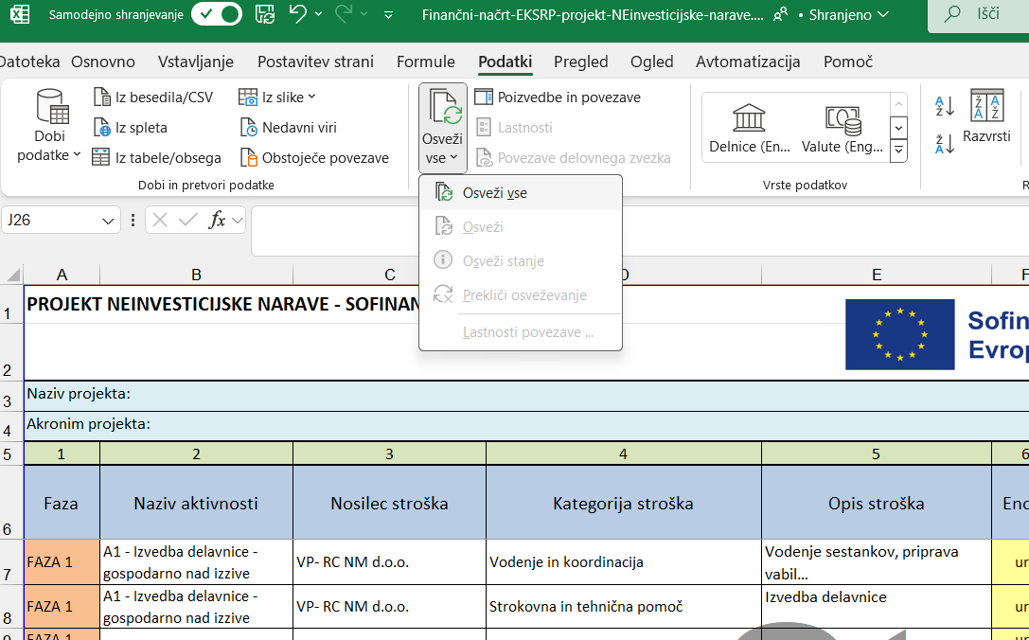
POMEMBNO
Po vnosu podatkov v Tabelo 1 in Tabelo 2 v orodni vrstici kliknite "Podatki" in nato izberite "Osveži vse"

Podatke o stroških vnašate v list Finančni načrt. V kolikor ima projekt le eno fazo vnesete podatke le za Fazo 1
Liste 3., 4., in 5. ne izpolnjujete. Podatki se prenašajo avtomatsko in služijo za kontrolo.

Tabela 3 - Kategorija stroška | Tabela 4: Enote
Stroški nakupa nepremičnin | kos | Tabela 5: DDV
Stroški gradnje nepremičnin | km | 0%
Stroški opreme in drugih opredmetenih sredstev | m2 | 9.50%
Stroški nakupa kmetijske mehanizacije | komplet | 22%
Stroški neopredmetenih sredstev | ha
Stroški storitev zunanjih izvajalcev (vključno s komuniciranjem) | število
Stroški nakupa zemljišč | drugo (pojasnilo v opombah)

